상품제안서
로켓 에어타입 여행용압축파우치 정리백-중형 | 상품코드: S30760

 |  |  |  |  |  |  | 02-713-8555 | www.synergygift.co.kr
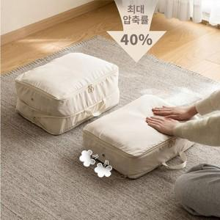

【상세/제작정보】

【인쇄/포장옵션】 | 실크 / 상품+OPP 포장

【공급단가】 | 수량 | 50~ | 100~ | 500~ | 1,000~ | 2,000~
*VAT별도 | 단가 | 12,010원 | 11,570원 | 11,120원 | 10,680원 | 10,410원

【상품 URL】 | https://www.synergygift.co.kr:443/src/goods_detail.php?gdno=30760

